Sheet1
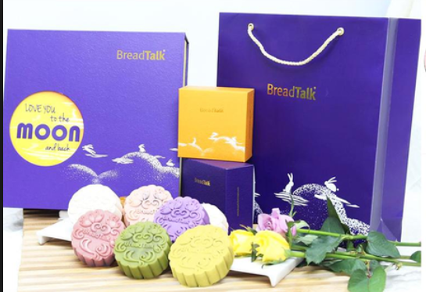
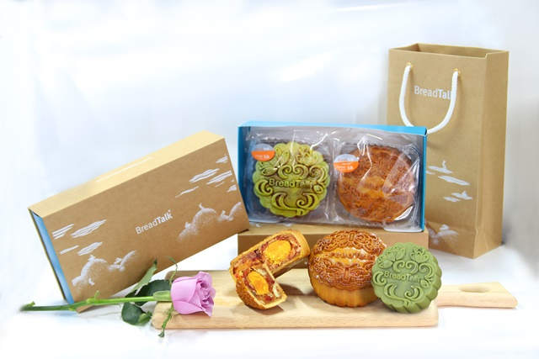
BẢNG GIÁ BÁNH TRUNG THU BREADTALK 2017
STT | Tên Bánh | Mã số | Loại (gr) | Hình Ảnh | Đơn Giá Gốc | Đơn Giá cho RVC (20% off)
1 | Thập cẩm gà quay vi cá yến sào 1 trứng | 4C | 180 |  | 265,000 | 212,000
2 | Thập cẩm gà quay vi cá 1 trứng | 2C | 180 |  | 185,000 | 148,000
3 | Thập cẩm gà quay 1 trứng | 8C | 180 |  | 149,000 | 119,200
4 | Thập cẩm 1 trứng | 3C | 180 |  | 139,000 | 111,200
5 | Hạt sen 1 trứng | 5C | 180 |  | 135,000 | 108,000
6 | Đậu xanh 1 trứng | 7C | 180 |  | 119,000 | 95,200
7 | Đậu xanh sầu riêng 1 trứng | 9C | 180 |  | 125,000 | 100,000
8 | Dừa hạt dưa 1 trứng | 10C | 180 |  | 125,000 | 100,000
9 | Khoai môn hạt sen 1 trứng | 11C | 180 |  | 135,000 | 108,000
10 | Trà xanh 1 trứng | 16C | 180 |  | 135,000 | 108,000
11 | Thập cẩm gà quay vi cá yến sào 2 trứng | 4A | 250 |  | 295,000 | 236,000
12 | Thập cẩm gà quay vi cá 2 trứng | 2A | 250 |  | 209,000 | 167,200
13 | Thập cẩm gà quay 2 trứng | 8A | 250 |  | 175,000 | 140,000
14 | Thập cẩm 2 trứng | 3A | 250 |  | 165,000 | 132,000
15 | Hạt sen 2 trứng | 5A | 250 |  | 155,000 | 124,000
16 | Đậu xanh 2 trứng | 7A | 250 |  | 139,000 | 111,200
17 | Đậu xanh sầu riêng 2 trứng | 9A | 250 |  | 149,000 | 119,200
18 | Dừa hạt dưa 2 trứng | 10A | 250 |  | 149,000 | 119,200
19 | Khoai môn hạt sen 2 trứng | 11A | 250 |  | 155,000 | 124,000
20 | Trà xanh 2 trứng | 16A | 250 |  | 155,000 | 124,000
21 | Việt quất và phô mai | M1 | 180 |  | 168,000 | 134,400
22 | Hạt Sen Trắng, Mật Ong & Omochi Quả Lựu | M2 | 180 |  | 158,000 | 126,400
23 | Đậu đỏ azuki và hạt dẻ | M3 | 180 |  | 158,000 | 126,400
24 | Trà xanh và quả mơ | M4 | 180 |  | 158,000 | 126,400
25 | Lá Dứa & Dừa Tươi Malaysia | M5 | 180 |  | 168,000 | 134,400
26 | Sầu Riêng Musang | M6 | 180 |  | 168,000 | 134,400
27 | Khoai Tím Nhật Bản & Quả Mơ | M7 | 180 |  | 168,000 | 134,400

 | HÌNH HỘP 2 BÁNH - 4 BÁNH

